关系图
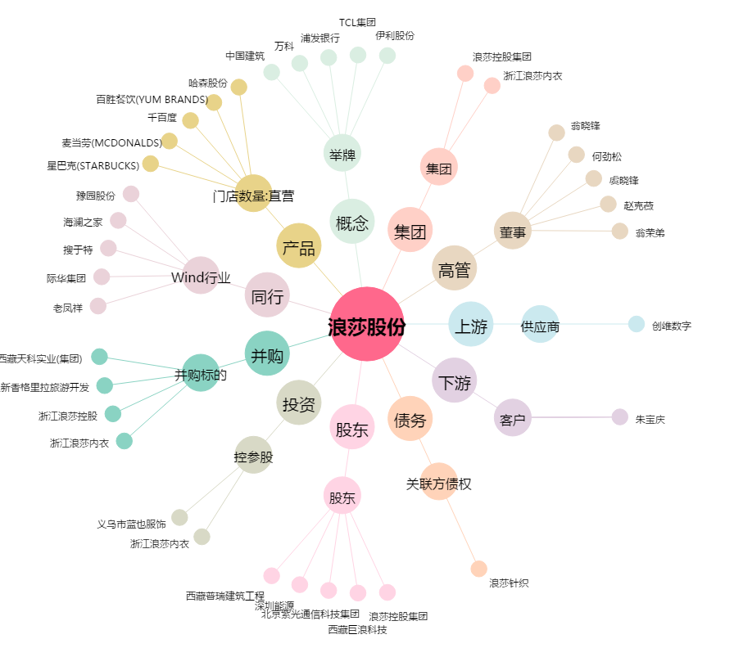
浪莎股份[600137.SH] - 关系概览图

